林斌 B22506 P22507 T22508 D22509
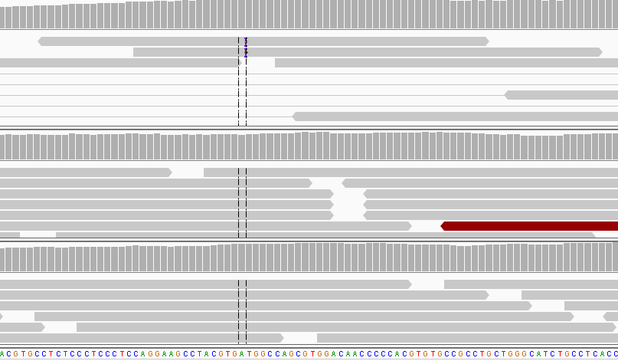
收样日期 | 样本编号 | 病人姓名 | 性别 | 出生日期 | 身份证 | 联系方式 | 送检医院 | 送检医生 | 样本类型 | 临床诊断 | 用药史 | 家族病史 | 收费 | 报告应出日期 | 备注
2016年07月11日 | B16071122506 | 林斌 |  |  |  |  |  |  | EDTA抗凝血2ml()(2016.7.8 17:20采血)
2016年07月11日 | P16071122507 | 林斌 |  |  |  |  |  |  | 血浆2支，共2.8ml()(2016.7.8 17:50分离，中黄澄透，室温运输，低吸附管)
2016年07月11日 | T16071122508 | 林斌 |  |  |  |  |  |  | 血细胞穿刺1管()(2016.7.5 肺部采样)，未病理确认
2016年07月11日 | D16071122509 | 林斌 | 男 | 1967.7.11 |  | 13960793686（家属） | 上海市肺科医院 | 高广辉 | DNA1管2016.7.5肺部采集 | 2016年7月8日确诊非小细胞癌（客服核实是非小） | 无 | 无（患者不吸烟） | 已收费20160708 |  | 世和一号

id | type | Gene | Gene.ID | AAChange | Chr.start | Chr.end | Ref | Alt | Hom.Het | ExonicFunc | rsID | AF | copy number
P16071122507 | SNP | CYP2D6 | CYP2D6:NM_001025161.2:exon1 | p.P34S (c.C100T) | chr22:42526694 | chr22:42526694 | G | A | het | missense_variant | rs1065852 | . | .
P16071122507 | SNP | CYP3A5 | . | . | chr7:99270539 | chr7:99270539 | C | C | hom | intron_variant | rs776746 | . | .
P16071122507 | SNP | ERCC1 | ERCC1:NM_202001.2:exon3 | p.N118N (c.T354C) | chr19:45923653 | chr19:45923653 | A | G | hom | synonymous_variant | rs11615 | . | .
P16071122507 | SNP | MTHFR | MTHFR:NM_005957.4:exon5 | p.A222V (c.C665T) | chr1:11856378 | chr1:11856378 | G | A | het | missense_variant | rs1801133 | . | .
P16071122507 | SNP | NQO1 | NQO1:NM_000903.2:exon6 | p.P187S (c.C559T) | chr16:69745145 | chr16:69745145 | G | A | het | missense_variant | rs1800566 | . | .
P16071122507 | SNP | UGT1A1 | UGT1A1:NM_000463.2:exon1 | p.G71R (c.G211A) | chr2:234669144 | chr2:234669144 | G | A | het | missense_variant | rs4148323 | . | .
P16071122507 | SNP | XRCC1 | XRCC1:NM_006297.2:exon10 | p.Q399R (c.A1196G) | chr19:44055726 | chr19:44055726 | T | C | hom | missense_variant | rs25487 | . | .
P16071122507 | SNP | GSTM1 | . | . | . | . | . | . | . | . | . | . | .
P16071122507 | Mutant | SMARCA4 | SMARCA4:NM_003072.3:exon2 | p.Q66X (c.C196T) | chr19:11095023 | chr19:11095023 | C | T | het | stop_gained | . | 0.30% | .
T16071122508 | Mutant | SMARCA4 | SMARCA4:NM_003072.3:exon2 | p.Q66X (c.C196T) | chr19:11095023 | chr19:11095023 | C | T | het | stop_gained | . | 8% | .
D16071122509 | Mutant | SMARCA4 | SMARCA4:NM_003072.3:exon2 | p.Q66X (c.C196T) | chr19:11095023 | chr19:11095023 | C | T | het | stop_gained | . | 13% | .

林斌-上海市肺科医院: 非小细胞癌,患者血细胞和组织提取的DNA样本中均检测到SMARCA4 Q66X截短失活突变，丰度8%、13%，参与肿瘤的发生发展。此外，组织提取的DNA样本中检测到EGFR p.M766delinsMASV第20外显子非移码插入突变，但丰度极低（<0.5%），不符合纳入报告的标准，因此未写入报告。建议若有病理确认后的肿瘤组织二次送检。 出于对医生的重视，增测了ctDNA样本，同样检测到SMARCA4 Q66X突变，丰度0.3%。

EGFR | exon20 | chr7:55248998 | p.M766delinsMASV (c.2296_2297insTGGCCAGCG) |  |  |  |  | D样本：3reads,pair之后2reads，0.2% |  | 同批次没有人有这个突变，可以排除污染

